MATRIZ DE RISCOS 5X5
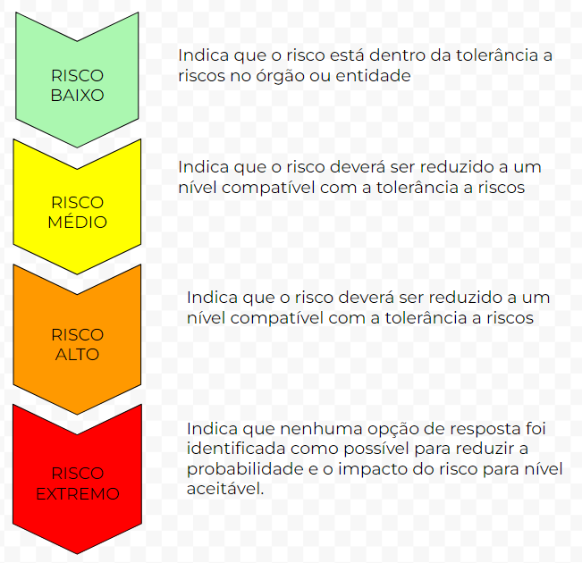
MATRIZ DE RISCOS DE INTEGRIDADE (5 x 5)
PROBABILIDADE |  | IMPACTO
 |  | MUITO BAIXO ( 1 ) | BAIXO ( 2 ) | MÉDIO ( 3 ) | ALTO ( 4 ) | MUITO ALTO ( 5 )
 | MUITO ALTA ( 5 ) | Risco Médio (5) | Risco Médio (10) | Risco Alto (15) | Risco Extremo (20) | Risco Extremo (25)
 | ALTA ( 4 ) | Risco Baixo (4) | Risco Médio (8) | Risco Alto (12) | Risco Extremo (16) | Risco Extremo (20)
 | MÉDIA ( 3 ) | Risco Baixo (3) | Risco Médio (6) | Risco Médio (9) | Risco Alto (12) | Risco Alto (15)
 | BAIXA ( 2 ) | Risco Baixo (2) | Risco Baixo (4) | Risco Médio (6) | Risco Médio (8) | Risco Médio (10)
 | MUITA BAIXA ( 1 ) | Risco Baixo (1) | Risco Baixo (2) | Risco Baixo (3) | Risco Baixo (4) | Risco Médio (5)

NÍVEIS DE RISCO |  | BAIXO | MÉDIO | ALTO | EXTREMO
 |  | 1 a 4 | 5 a 11 | 12 a 15 | 16 a 25
RESPOSTAS |  | ACEITAR | PREVENIR/CONTROLAR | MITIGAR | MITIGAR/EVITAR

